关系图
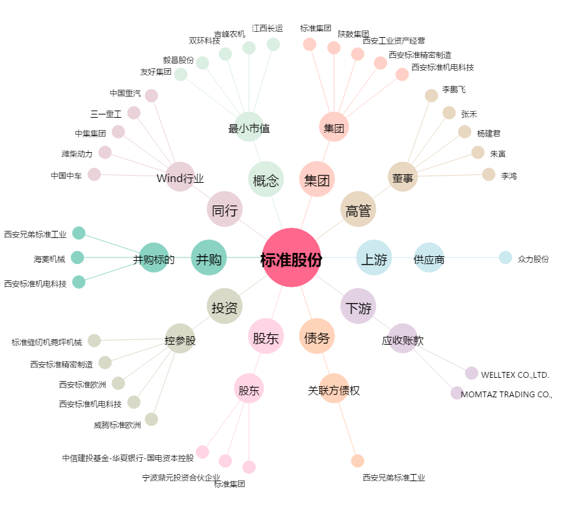
标准股份[600302.SH] - 关系概览图

